Lisez-moi
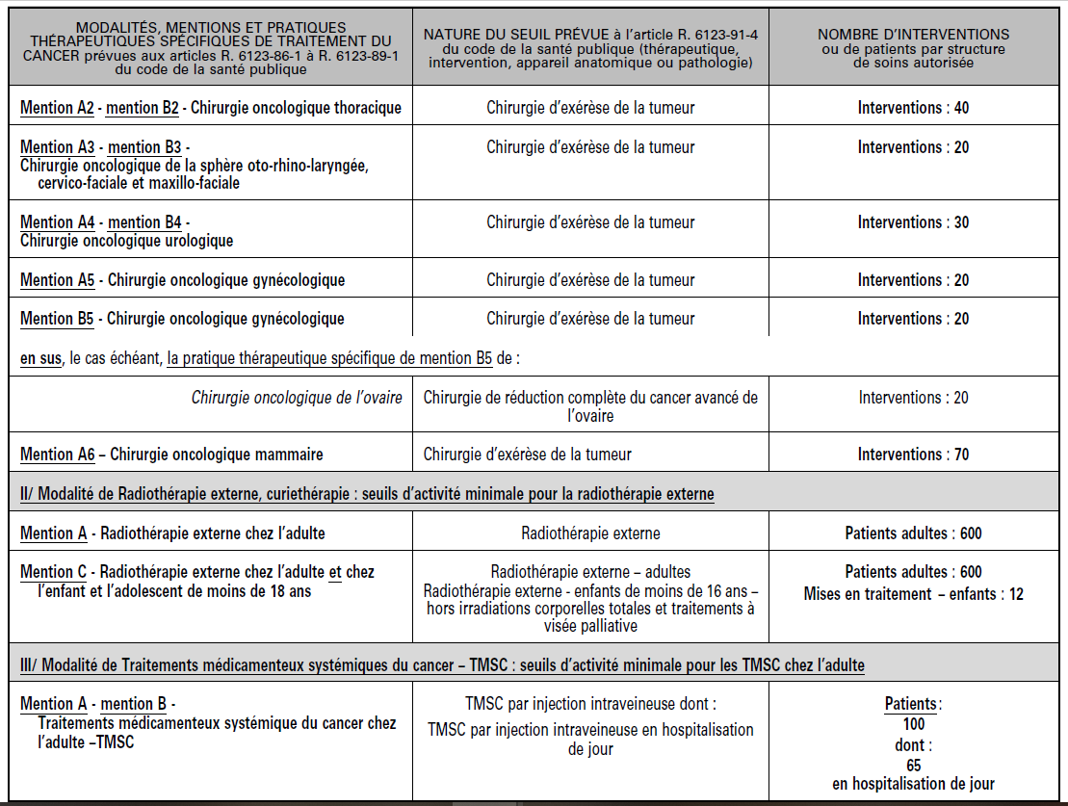
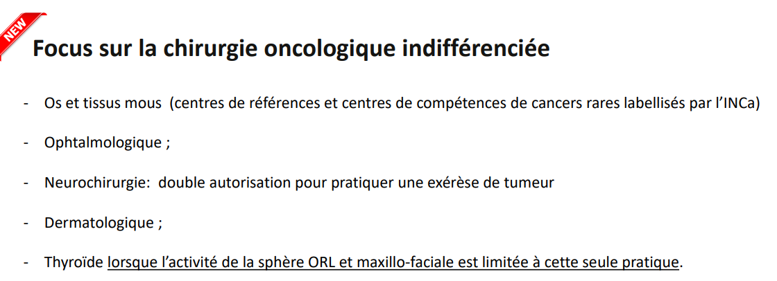
Référent : Thibault GEORGIN
Données : pmsi 2025

Source : | Notice techique INCa 2025

Modification de la notice v2025 :
La nouvelle notice indique que « par construction, un RSA comptabilisé en « Chirurgie oncologique du rectum » ne peut être comptabilisé également en « Chirurgie oncologique autre que celles des organes spécifiques de la mention B1 ».

Cette notice comprend les algorithmes de sélection pour les différentes localisations ainsi que les listes d'actes CCAM et codes CIM10.

Dans le fichier, trois onglets complémentaires:
- INCA liste_codes : reprend les actes CCAM et codes CIM10 de la notice (source INCa)
- liste_digestif_hors_organes : création d'une liste pour la chirurgie oncologique digestive en lien avec la notice et l'algorithme de la chirurgie oncologique digestif et viscérale (cf. ci-dessous)
- Modification Notice 2025 : qui détaille la modification apportée à l'algorithme

Pour mémoire, l'algorithme pour telle ou telle localisation n'oriente pas vers la mention A ou B (quand elle existe). Il permet uniquement de connaître si l'on atteint le seuil pour la localisation

Enfin, la chirurgie oncologique indifférenciée (A7) (cf. ci-dessous) relève bien d'une autorisation mais n'a pas de seuil.

Seuils |  | Code couleur |  | Pratiques thérapeutiques spécifiques (PTS)
 |  |  |  | Localisation à seuil (mention A et/ou B)

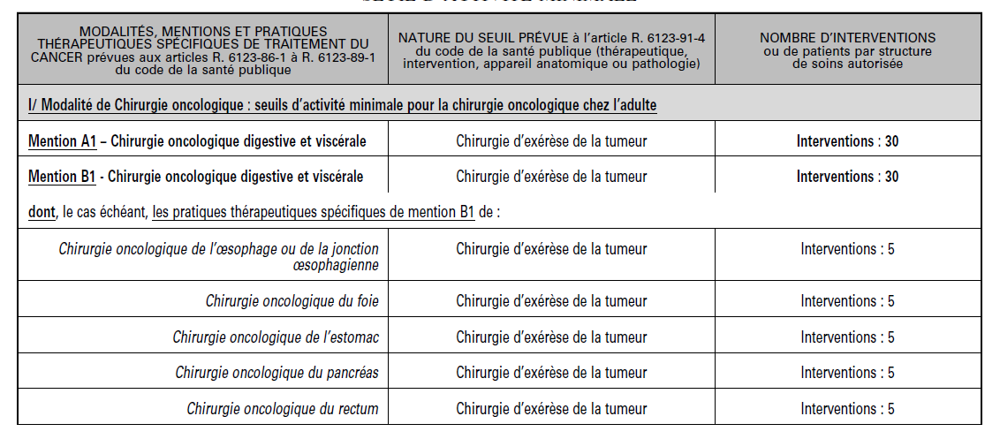

 |  |  | Nota Bene: | L'algorithme de la chirurgie oncologique digestive et viscérale (mentions A1-B1) renvoie à la liste des exérèses abdomino-perlviennes hors pratiques thérapeutiques spécfiques (œsophage, foie, etc.)
 |  |  |  | Cette liste n'est pas présente dans le fichier de l'INCa, nous l'avons créée dans l'onglet : liste_digestif_hors_organes

MODIFICATION_NOTICE_2025
Modification de la notice v2025 :
La nouvelle notice indique que « par construction, un RSA comptabilisé en « Chirurgie oncologique du rectum » ne peut être comptabilisé également en « Chirurgie oncologique autre que celles des organes spécifiques de la mention B1 ».

Exemple : Un séjour pour un patient de plus de 18 ans avec un DP de tumeur du rectum (ex : C20) relève à la fois du périmètre digestif hors PTS et de la PTS rectum (C20 figure dans les deux listes de diagnostics).
Si une exérèse abdomino-pelvienne hors PTS est réalisée au cours du séjour (ex : HJFA004), le séjour satisfait aux critères des deux algorithmes.

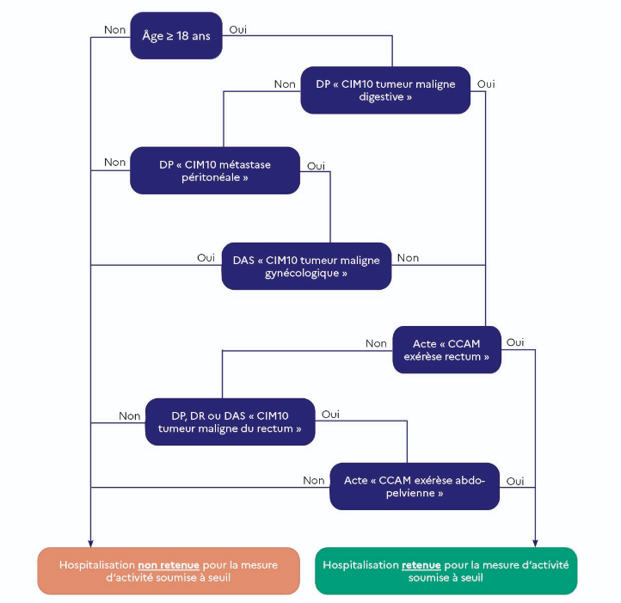
Figure n°1 : chirurgie oncologique autre que celles des organes spécifiques de la mention B1 | Figure n°6 : chirurgie oncologique du rectum
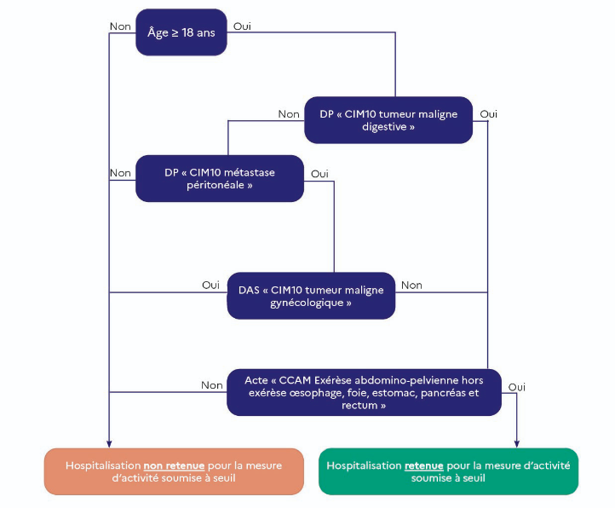

Le séjour satisfait aux critères des deux algorithmes, mais il n'est finalement comptabilisé que pour le rectum :

Cette règle s'applique à tous les cas d'éligibilité multiple rectum et digestif hors PTS, y compris les séjours comportant un acte d'exérèse abdomino-pelvienne hors PTS en plus d'un acte d'exérèse du rectum.
Chaque séjour n'est comptabilisé qu'une seule fois, pour le rectum.

